Foglio1
Codice | Articolo | MAX DA PROPORRE BARTER | RSP |  | Descrizione | Immagine | Link
5819619 | CONTENITORE TERMICO RETTANG. COLORADO | 6,240 | 95.00 € | 592,800.00 € | La Pirofila in ceramica da forno bianca, utilizzabile per le cotture in forno o nel microonde, va inserita nel Contenitore Termico Rettangolare Colorado, che è composto da un corpo e da un coperchio a doppia parete bianchi e da maniglie in materiale trasparente color ambra che aggiungono eleganza a questo prodotto già unico. Con la Pirofila in ceramica potrai cuocere deliziose ricette calde fatte con Bimby®, e col suo Contenitore trasportare e servire in tavola, mantenendo sempre sapore e qualità. Ma non solo per i piatti caldi! Col Contenitore Termico potrai portare ovunque piatti freddi come budini, sorbetti e gelati e tenergli con la sua temperatura. | 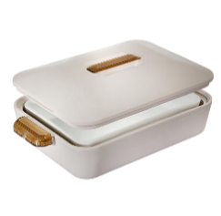 | Enjoy - Pirofila con Contenitore Termico Rettangolare Colorado: Accessori | Bimby (vorwerk.com)
5819409 | TOM PIROFILA | 4,020 | 50.00 € | 201,000.00 € | In stoneware di alta qualità: utilizzo dopo utilizzo, cuoce le tue creazioni Bimby® dolci e salate in modo sempre perfetto! Tom unisce un design moderno e naturale, smaltato all’esterno e poroso all’interno: stile e performance nella tua cucina, con Bimby® e la Tortiera Tom! Le ROCKSTARS sono in stoneware di alta qualità combinato ad un design moderno e naturale, smaltate all’esterno e porose all’interno, per assicurare un risultato sempre perfetto! Sono in grado di immagazzinare un notevole quantitativo di calore Sono capaci di distribuire in modo omogeneo il calore Aiutano il forno a mantenere la temperatura costante anche in caso di apertura dello sportello Accelerano il processo di cottura Insomma… le ROCKSTARS sono assolutamente perfette per completare la cottura in forno delle preparazioni Bimby®! | 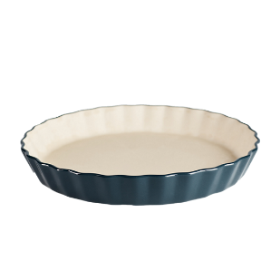 | “Tom”: Tortiera rotonda (vorwerk.com)
5819227 | Anna Round Dish Pirofila | 5,720 | 45.00 € | 257,400.00 € | Anna è speciale per qualsiasi torta dolce e salata, crostata e quiche. La sua arte è molto versatile ed è specializzata sia in cotture al forno che per cheesecake fredde da portare direttamente in tavola. Le ROCKSTARS sono in stoneware di alta qualità combinato ad un design moderno e naturale, smaltate all’esterno e porose all’interno, per assicurare un risultato sempre perfetto! Sono in grado di immagazzinare un notevole quantitativo di calore Sono capaci di distribuire in modo omogeneo il calore Aiutano il forno a mantenere la temperatura costante anche in caso di apertura dello sportello Accelerano il processo di cottura Insomma… le ROCKSTARS sono assolutamente perfette per completare la cottura in forno delle preparazioni Bimby®! |  | "Anna" Tortiera Rotonda: Diametro 28 cm | Bimby (vorwerk.com)
5819226 | Ben Baking Tray Pirofila | 4,720 | 60.00 € | 283,200.00 € | 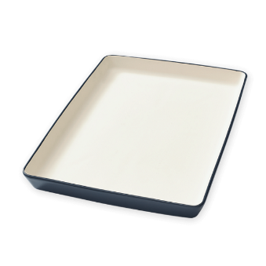 Ben è brillante in ogni piatto. Un tuttofare del forno che non delude mai! Pizze, focacce, crumble ma anche spiedini, secondi di carne e pesce gratinato si cuociono sempre a puntino. Le ROCKSTARS sono in stoneware di alta qualità combinato ad un design moderno e naturale, smaltate all’esterno e porose all’interno, per assicurare un risultato sempre perfetto! Sono in grado di immagazzinare un notevole quantitativo di calore Sono capaci di distribuire in modo omogeneo il calore Aiutano il forno a mantenere la temperatura costante anche in caso di apertura dello sportello Accelerano il processo di cottura Insomma… le ROCKSTARS sono assolutamente perfette per completare la cottura in forno delle preparazioni Bimby®! |  | "Ben" Teglia Rettangolare 40 cm x 29 cm x 3,8 cm | Bimby (vorwerk.com)
5819228 | Paul Board Pirofila | 2820 | 45.00 € | 126,900.00 € | Paul la star della pizza. Nessuno cucina una pizza così perfetta come lui. Prepara l’impasto con Bimby® e poi stendilo sulla lastra di pietra refrattaria. Il calore si distribuirà sulla pizza in modo omogeneo per una croccantezza unica! Paul è eccezionale anche con focacce, crackers, strudel salati e molto altro. Le ROCKSTARS sono in stoneware di alta qualità combinato ad un design moderno e naturale, smaltate all’esterno e porose all’interno, per assicurare un risultato sempre perfetto! Sono in grado di immagazzinare un notevole quantitativo di calore Sono capaci di distribuire in modo omogeneo il calore Aiutano il forno a mantenere la temperatura costante anche in caso di apertura dello sportello Accelerano il processo di cottura Insomma… le ROCKSTARS sono assolutamente perfette per completare la cottura in forno delle preparazioni Bimby®! | 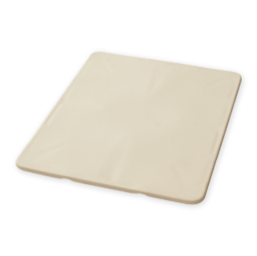 | “Paul”: Pietra Refrattaria per Pizza: Accessori | Bimby (vorwerk.com)
5819547 | TROLLEY TERMICO | 600 | 89.00 € | 53,400.00 € | Elevata capienza. Maniglie rinforzate con manico termoplastico confort sui lati. Pratica tasca frontale per tenere gli oggetti a portata di mano. Utilizzabile con carrellino o senza Salvaspazio, se riposta senza carrellino. Parte termica realizzata esternamente in RPET. |  | Trolley Termico Bimby®: Accessori | Bimby (vorwerk.com)
73940 | BORSA BIMBY 140 ANNI VORWERK | 3,560 | 39.00 € | 138,840.00 € | Non lasciarti scappare questa Limited Edition, dedicata ai 140 anni di Vorwerk! Questa borsa, dalla trama e colorazione unica, è anche pratica e su misura. All'interno ha due tasche apposite, una per la spatola e l’altra per la farfalla. L'intera borsa si chiude con una cerniera. Grazie al suo scomparto separato e alle due tasche dedicate agli accessori, trasporterai il tuo Bimby® in sicurezza. E, grazie al suo design elegante, è sempre di moda. Porta il gusto sempre con te! |  | Borsa Vorwerk 140 anni Limited Edition: Accessori | Bimby®
73620 | BORSA VERDE VORWERK | 1,800 | 39.00 € | 70,200.00 € | Questa borsa classica, con due cinghie, è ideale per trasportare il Bimby® e il Varoma®. All'interno della patta della borsa sono presenti due solidi contenitori per la spatola e la farfalla. L'intera borsa si chiude con una cerniera. Grazie allo scomparto separato e ai due fondi solidi, potrete trasportare i vostri apparecchi in tutta sicurezza. Questa borsa e il suo colore brillante saranno ideali per portare con sé il Bimby® durante le vacanze e i fine settimana. Portare con sé il Bimby® renderà più piacevole ogni momento condiviso con i propri cari. |  | Borsa verde Vorwerk Bimby®: Accessori | Bimby®
5817209 | BORSA BIMBY TM31 | 1,250 | 31.87 € | 39,837.50 € | Estremamente pratica e resistente, con uno scomparto rigido per il Varoma. Per portare il tuo Bimby® ovunque vorrai! Per TM31. | 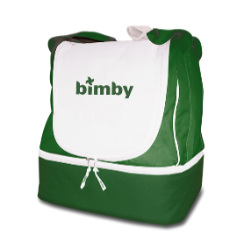 | Borsa Bimby® TM31 per il tuo Robot da Cucina | Bimby (vorwerk.com)

 |  | 30,730 |  | 1,763,577.50 €

